Dimensionering
 |  |  |  | Dimensionering Urban Överbyggnad |  |  |  | Bilaga B
 |  |  |  |  |  |  |  | Natursten
Dimensionering av naturstensbeläggning
B.1 Hällar |  |  |  |  |  |  |  | B.1
Beräkningsformeln som Exceldokument kan hämtas från olika hemsidor, t.ex. www.sten.se
Den utgår från ett förslag till formeln i Europastandarden SS-EN 1341: 2001 Annex A
Den ger ett värde för plattjocklek givet trafikklass, ytdimension och stenens böjhållfasthet

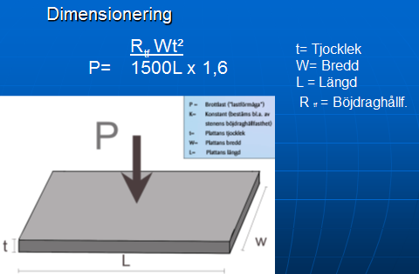

Fs
Fs
 |  |  |  |  |  | Sätt- och fogmaterial enligt
 |  |  |  |  |  | Utemiljö 2020 **
 |  |  |  |  |  | Makadam 2-4, 2-5, 2-6 mm
 |  |  |  |  |  | Siktkurva AMA 20 DCG/1
P=brottlast
dvs. maxlast för resp. trafikklass
hos stenen
p
Fs =Säkers faktor

 |  |  |  |  |  | ** Sveriges Stinidustriförbund
 |  |  |  |  |  | Stenhandboken Utemijlö mars 2020
6 mm fog

sättlager
30 mm
 |  |  |  |  |  |  | t = plattjocklek
Obundet bärlager
Formeln ovan kan också skrivas:

 |  |  |  |  | antal standard- | P = Brottlast
 |  |  |  | Trafikklass | axelöverfarter | KN
Tjocklek häll |  |  |  | G | 0 | 3.5
t = | #DIV/0! | mm |  | GC | 0 | 6
 |  |  |  | 0 | < 50000 | 9
P |  | kN |  | 1a | 50000-250000 | 11
 |  |  |  | 1b | 250000-500000 | 14
Rtf |  | MPa |  | 2 | 500000- 1000000 | 25

L |  | mm |  | Säkerhetsfaktor EN 1341 (2002)* |  |  | 1,6*
 |  |  |  | Obundet sättlager (makadam/naturgrus)
W |  | mm |  | * Senare standard från 2012 har andra värden, men
 |  |  |  | erfarenhet indikerar säkerhetsfaktor 1,6 som tillräcklig
Fs | 1.6

Slitlager= häll+sättlager |  | #DIV/0! | mm |  | För trafikklass ≥ 0 ska alltid plattjoklek ≥ 60 mm

Hällar, som beräknas enligt ovan, , klarar hållfastheten med god marginal förutsatt att:
¤ systemets sättlager, fog, mothåll har rätt teknisk kvalitet och är korrekt monterade
¤ bär- och förstärkningslagret har rätt tjocklek, rätt fraktion och är tillräckligt packande
¤ dräneringen är tillfredsställande så vatten inte blir stående i beläggningen

B.2 Smågatsten med klippt/kilad undersida |  |  |  |  |  |  |  | B.2

Stentjocklek

Sättlager c:a 50 mm
 |  |  |  |  | Fog enligt Utemiljö 2020**
Klarar alla trafikklasser

Sättlager
Slitlager=sten+sättlager |  | 50 | mm |  |  |  | ca 50 mm

B.3 Storgatsten med klippt/kilad udersida |  |  |  |  |  |  |  | B.3

Stentjocklek |  |  | mm

Sättlager c:a 50 mm |  |  |  |  | Fog enligt Utemiljö 2020**

Klarar alla trafikklasser
Sättlager
Slitlager=sten+sättlager |  | 50 | mm |  |  |  | ca 50 mm

B.4 Smågatsten med sågad undersida
 |  |  |  |  |  |  |  | B.4
Stentjocklek

Sättlager | 30 mm

Klarar i och för sig trafikklass 2
men glider vid hög trafikbelastning |  |  |  |  | Fog enligt Utemiljö 2020**

Sättlager
Slitlager=sten+sättlager |  | 30 | mm
 |  |  |  |  |  |  | ca 30 mm

